장애물
장애물의 특징과 설명은 아래와 같다.

장애물 특징
특징 | 설명
효과 | 타워 설치 불가
 | 돈을 사용하면 제거 가능
생성규칙 | 초기 | 없음
 | 확장 시 | 생성될 그라운드에만 생성됨
 |  | 공격로에는 생성되지 않음
 | 제거 | 클릭->제거 비용, 제거할 건지 표시->제거 선택->돈 내고 제거
 | 우선 순위 | 1
생성확률 | 그라운드당 평지의 약 1/6
디자인 | 컨셉 | 바위 혹은 숲
 | 에셋 | 바위_1 에셋 | 바위_2 에셋 | 풀_1 에셋 | 풀_2 에셋 | 풀숲 에셋

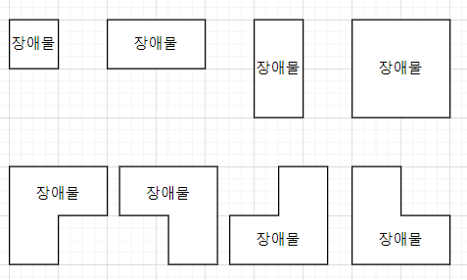
1 2
3 8
4 5 6 7
종류 |  |  |  |  | 모양별 ID
ObstacleID | 모양 | 제거할 때 비용(비율)
1 | 1x1 | 50
2 | 2x1 | 100
3 | 1x2 | 100
4 | 1x1+2x1 | 150
5 | 1x1+2x1 | 150
6 | 2x1+1x1 | 150
7 | 2x1+1x1 | 150
8 | 2x2 | 200

장애물 생성 알고리즘은 다음과 같다

기믹 개요-기믹 생성 알고리즘-2.-6.에서 이어짐

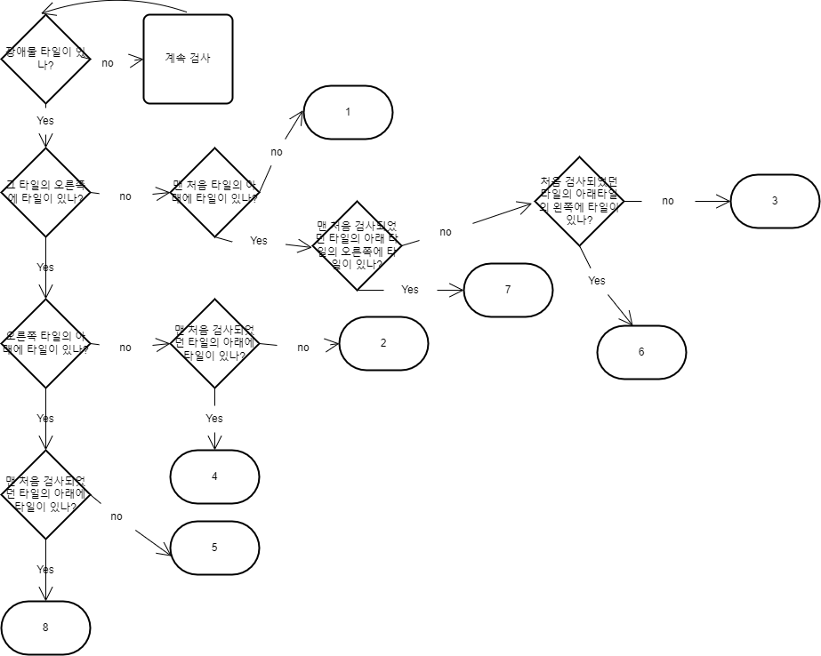
1. 새로 생성된 장애물 타일 갯수 검사
2. 새로 생성된 장애물 모양 검사 |  |  |  | 장애물 모양 검사 알고리즘
3. 장애물 모양 별 에셋 적용

